3. 개념적모델링(ERD 작성)
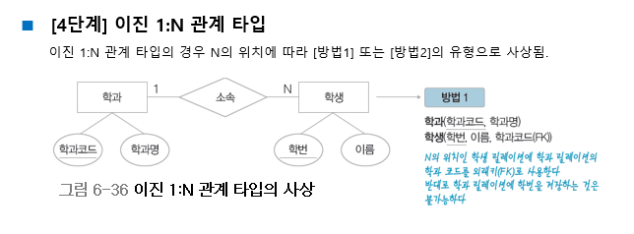
3. 개념적모델링(ERD 작성) (05/04)
멘탈꽉자바조
ID (PK), (FK)
관리자ID (PK), (FK)

성별
환불
이름
 |  | 개체타입 | 속성
 |  | 고객 | ID(PK) | 연락처 | 주소
 |  | 회원 | 이름 | 성별
 |  | 비회원
회원
비회원
1
관리자ID (PK)
 |  | 관리자 | 관리자ID(PK)
관리
1
관리자
 |  | 의류 | 상품번호(PK) | 상품명 | 품목 | 사이즈 | 가격 | 색상 | 재고수량
 |  | 배송업체 | 업체명 | 사업자번호 | 운송장
1
 |  | 장바구니 | 장바구니 번호(PK) | 상품번호 | 수량
 |  | 관계 | 속성
 |  | 주문 | ID (PK),(FK) | 상품번호 (PK),(FK) | 결제수단 | 주소
연락처
상품명
의뢰
관리자ID (PK), (FK)
업체명
(PK), (FK)
 |  | 담기 | ID (PK),(FK) | 상품번호 (PK),(FK) | 장바구니 번호 (PK),(FK)
ISA
상품번호 (PK), (FK)
 |  | 배송 | ID (PK),(FK) | 상품번호 (PK),(FK) | 운송장 (PK),(FK)
주소
 |  | 등록
 |  | 의뢰 | 관리자ID (PK) ,(FK) | 업체명 (PK) ,(FK) | 사업자 번호 (PK) ,(FK)
상품번호 (PK)
사업자번호 (PK), (FK)
 |  | 환불 | ID (PK),(FK) | 관리자 ID (PK), (FK) | 주문번호 | 결제수단
ID (PK)
ID (PK), (FK)

1
N
1
M
고객
M
주문
의류 (상품)
N
N
배송
1
배송업체
 |  |  | `
1
N
ID (PK), (FK)
송장번호 (PK)
업체명

송장번호 (PK), (FK)

상품번호
(PK), (FK)

장바구니번호 (PK)
ID (PK)
상품번호 (PK)

담기

1
장바구니
 | .

장바구니번호 (PK)
상품번호

3_1. 개체 관계별 속성 (ERD)
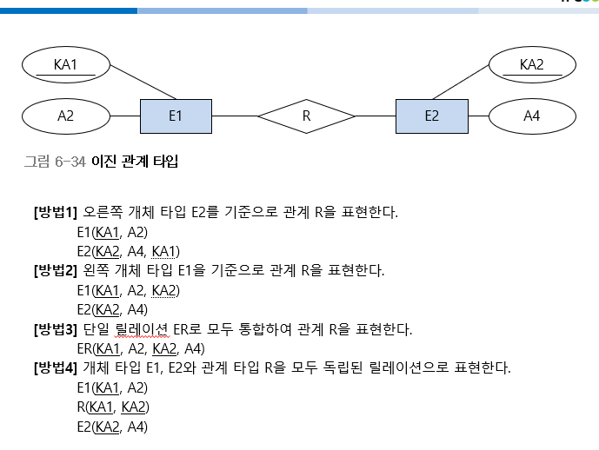
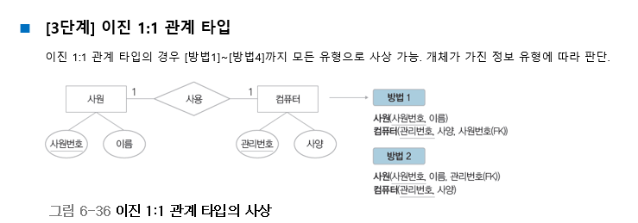
고객
M
주문
의류 (상품)
N

ID
주소
연락처
상품번호
연락처
품목
사이즈
가격
색상
재고수량

성별
대분류
소분류

ID
관리자ID

고객
1
환불
1
관리자

ID
주소
연락처
관리자ID

관리자
의뢰
배송업체
1
1

운송장
관리자ID

